Лист1
 | ENGINE LITRE | ENGINE MODEL |  |  | Size | Q-ty | Price | Total Price
1 | 3,0L | 1MZ-FE | 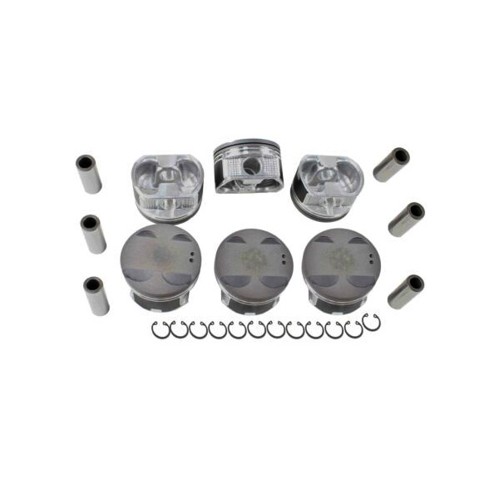 | 13101-20030 (R) 13101-20020 (L) 13101-20010 (R) 13301-20010 (L) | 0.50 | 10
2 | 3,3L | 3MZ-FE | 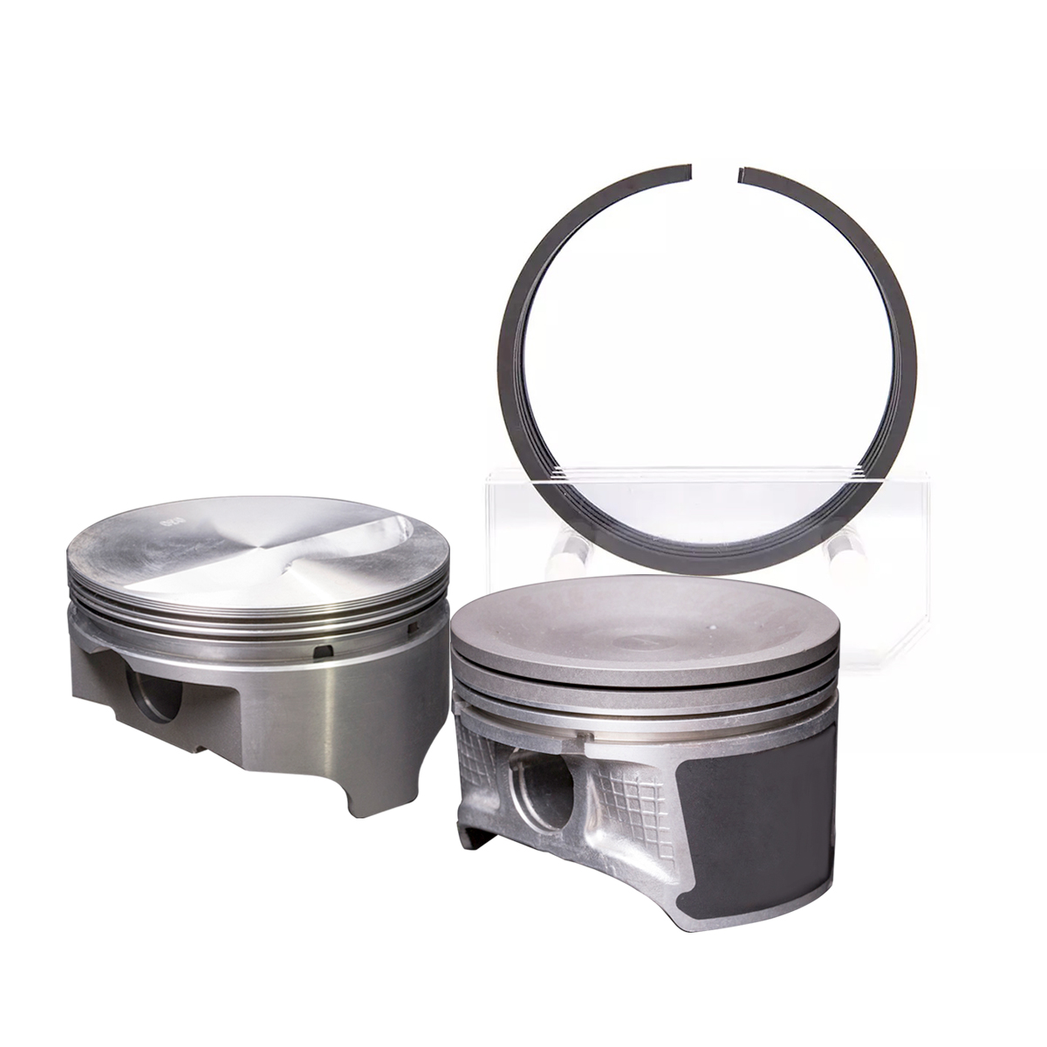 | 13101-0A040 13101-20050 | 0.50 | 10
3 | 2,4L | 2AZ-FE | 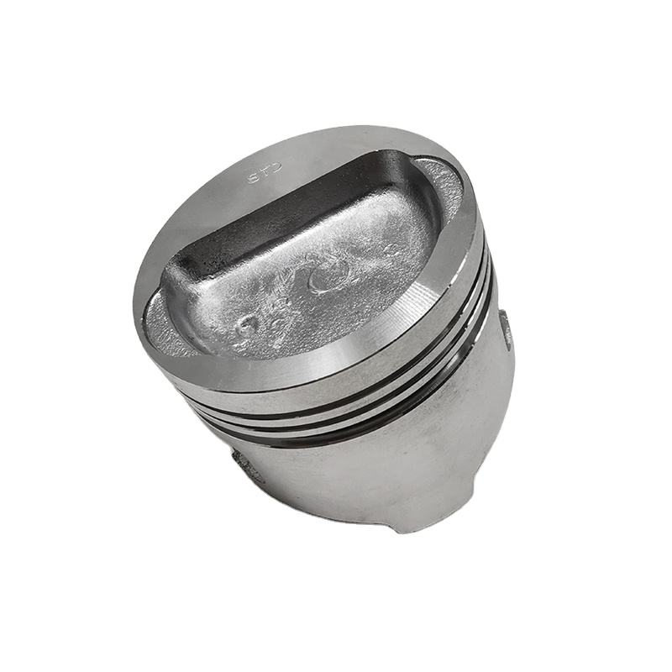 | 13211-28030 13211-28031 | 0.50 | 10
4 | 2,5L | 2AR-FE | 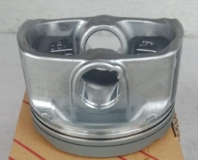 | 13211-36032 | 0.50 | 10
5 | 3,5L | 2GR-FE |  | 13101-31091 13101-31090 13101-31092 | 0.50 | 10
6 | 4,0L | 1GR-FE | 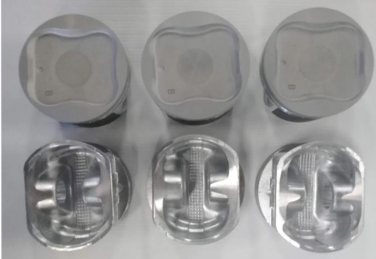 | 13101-31030 | 0.50 | 10
7 | 2,2L | 5S-FE-II | 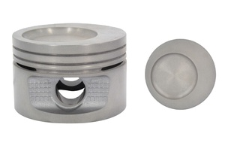 | 13101-03060 | 0.50 | 10
8 | 1,8L | 2ZR-FE |  | 13101-37071 | 0.50 | 10
9 | 2,7L | 2TR-FE | 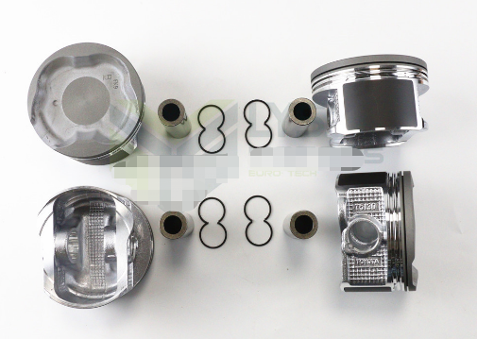 | 13101-0C020 13101-75130 | 0.50 | 10
10 | 2,4L | 2RZ | 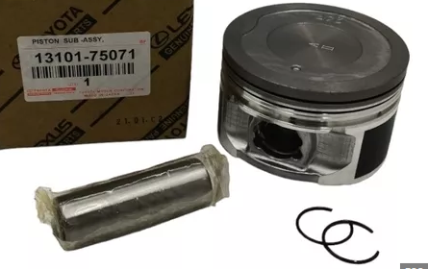 | 13101-75070 13101-75071 | 0.50 | 10
11 | 1,8L | 1ZZ |  | 13101-22140 13101-22020 13101-22030 13101-22031 13101-22060 | 0.50 | 10
12 | 1,6L | 4A | 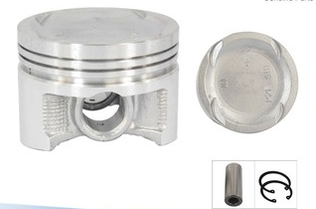 | 13101-16160 13101-16201 | 0.50 | 10
13 | 1,5L | 5A | 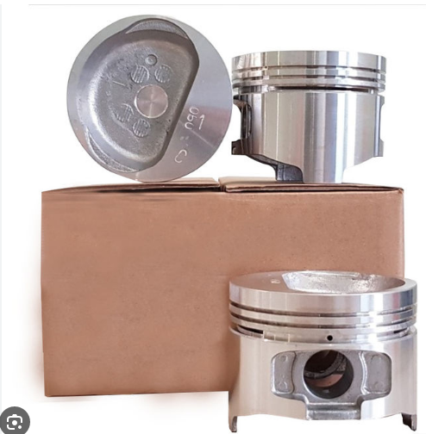 | 13101-15040 13101-15050 | 0.50 | 10
14 | 1,8L | 4S | 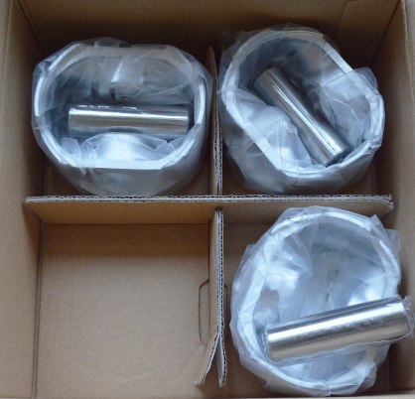 | 13101-74071 13101-74160-02 | 0.50 | 10
15 | 2,0L | 3S | 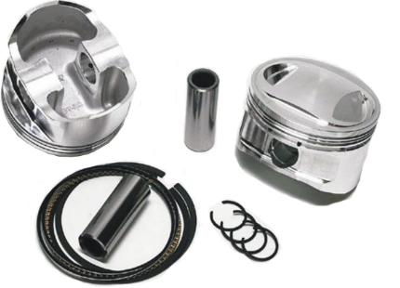 | 13101-74040 | 0.50 | 10
16 | 2,0L | 3Y |  | 13101-73010 | 0.50 | 10

